상품제안서
마스킹테이프 | 상품코드: S42533

 |  |  |  |  |  |  | 02-713-8555 | www.synergygift.co.kr
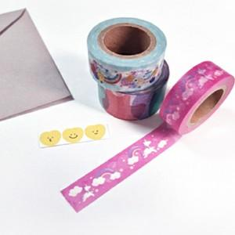

【상세/제작정보】 | <p><span style="font-size: 14pt;">※ 30mm*10m 제작 진행 희망시 별도 문의 바랍니다.</span>&nbsp;</p>

【인쇄/포장옵션】 | 풀칼라 / 포장불가능

【공급단가】 | 수량 | 100~ | 300~ | 500~ | 1,000~ | 5,000~
*VAT별도 | 12mm*10m | 2,600원 | 2,300원 | 2,000원 | 1,680원 | 1,610원
 | 15mm*10m | 3,180원 | 2,940원 | 2,750원 | 2,160원 | 2,070원
 | 20mm*10m | 4,350원 | 3,840원 | 3,500원 | 2,880원 | 2,760원
 | 25mm*10m | 5,200원 | 4,480원 | 3,750원 | 3,120원 | 2,980원

【상품 URL】 | https://www.synergygift.co.kr:443/src/goods_detail.php?gdno=42533

